Fitxa 1
Fitxa 1

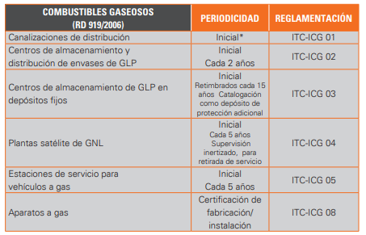
 | CONTRACTE DE MANTENIMENT

 | No obligat

 | Obligat

 | Obligat

 | Obligat

 | No obligat

